Sheet1
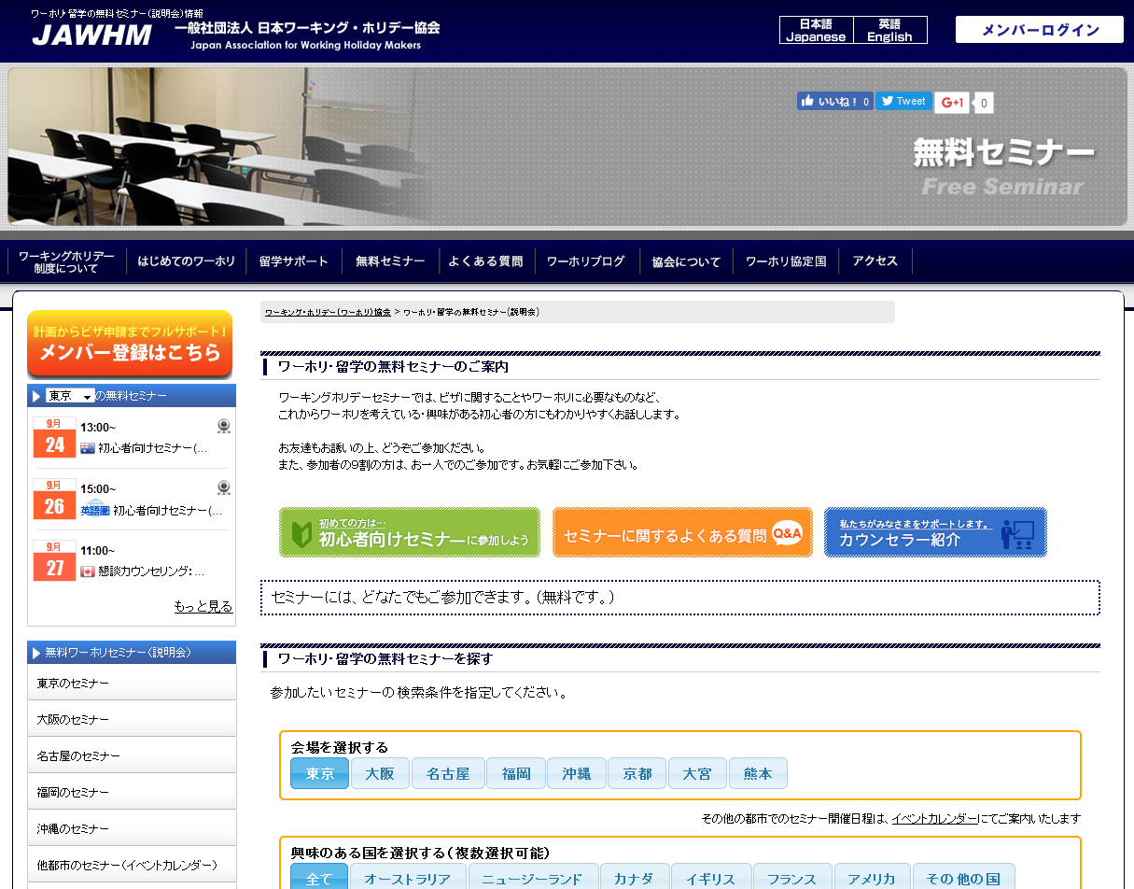
東京のセミナー

前週を表示

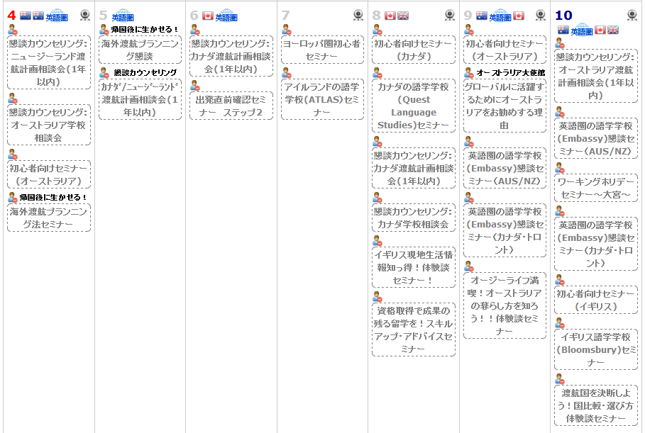

東京のセミナー

前週を表示

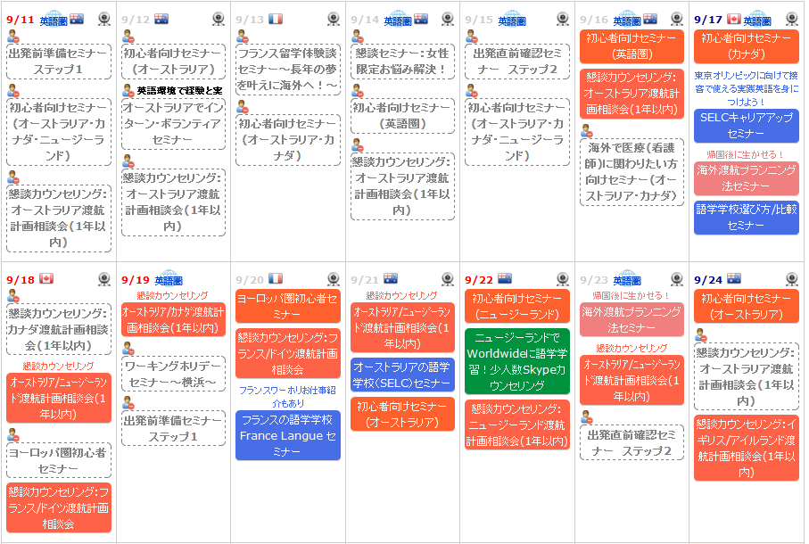
次週を表示

注意！！
必ず 月／日 の形式で表示する

東京のセミナー
東京のセミナー

前週を表示
前週を表示

次週を表示

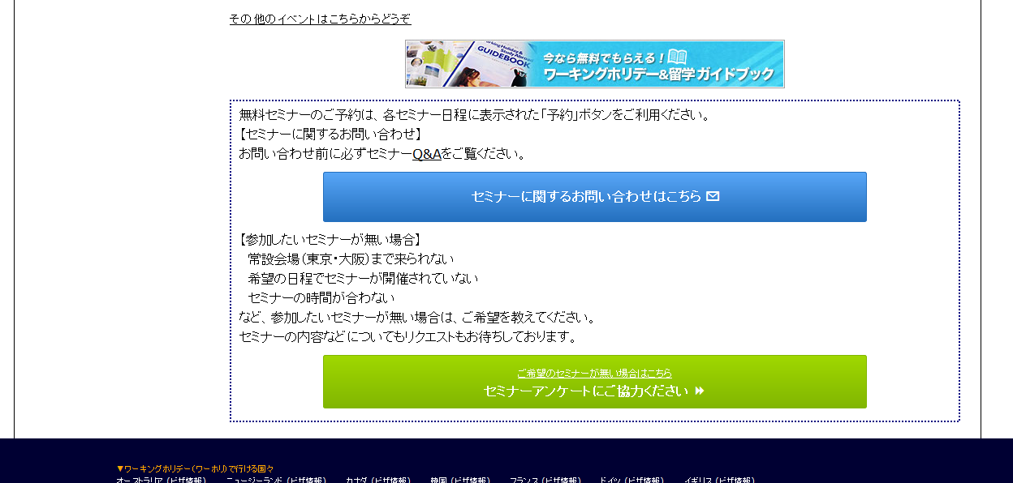

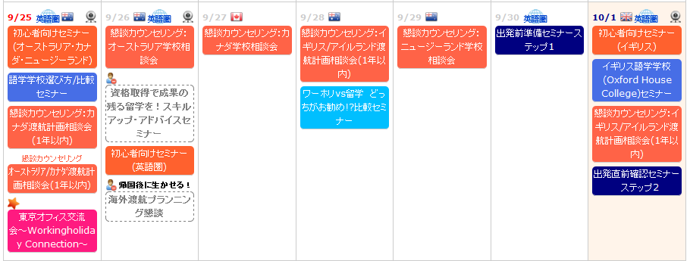

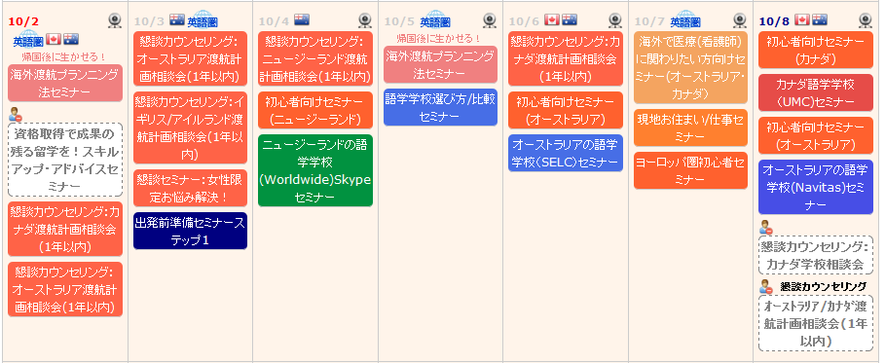

次週を表示

次週を表示

